Notas
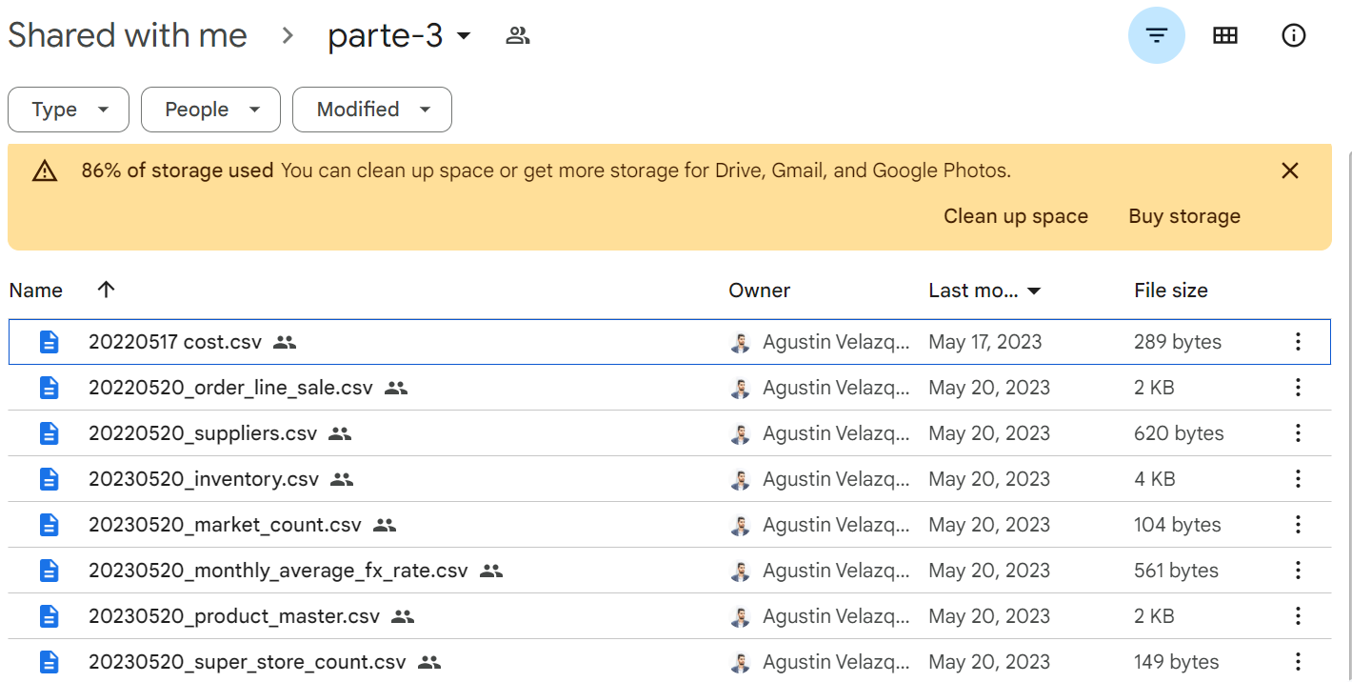
Tabla original | Tabla adicional | Tipo | Obs
cost | 20220517_cost | DIM | Nueva - dim, casi todos iguales salvo uno o dos.
order_line_sale | 20220520_order_line_sale | FCT | Nueva - fct, mantiene ventas y agrega nuevas
suppliers | 20220520_suppliers | DIM | Nueva - dim, casi todos iguales salvo uno o dos.
inventory | 20220520_inventory | FCT | Nueva - fct, mantiene intentario nov y agrega dic
market_count | 20220520_market_count | FCT | Nueva - fct, mantiene conteo 10/2022 y 11/2022 y agrega 12/2022
monthly_average_fx_rate | 20220520_monthly_average_fx_rate | DIM | Nueva - dim, Idem pero tiene 3 regitros más para febrero 2023 seguro hay que sacar el promedio
product_master | 20220520_product_master | DIM | Nueva - dim, agrega nuevos productos (solo le falta columna sin tacc de la original)
super_store_count | 20220520_super_store_count | FCT | Nueva - fct, mantiene conteo 10/2022 y 11/2022 y agrega 12/2022
return_movements | return_movements | FCT | Original
store_master | store_master | DIM | Original

Unificar el conteo de ingresos a tienda en una sola tabla (tabla sept?

